스토리보드 설계하기
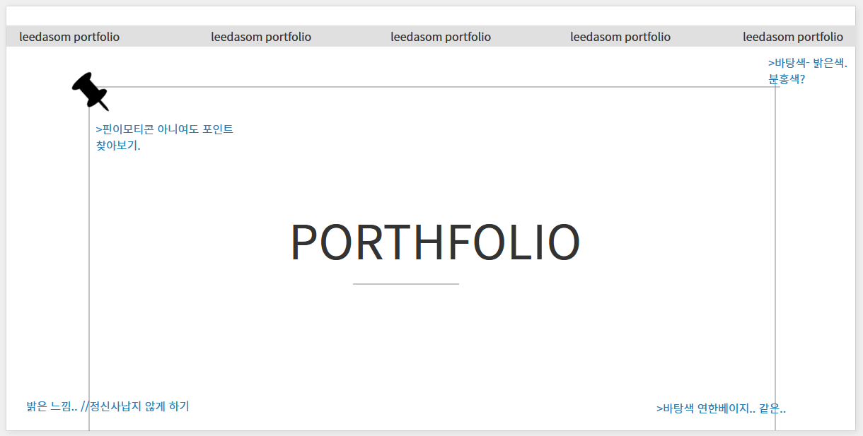
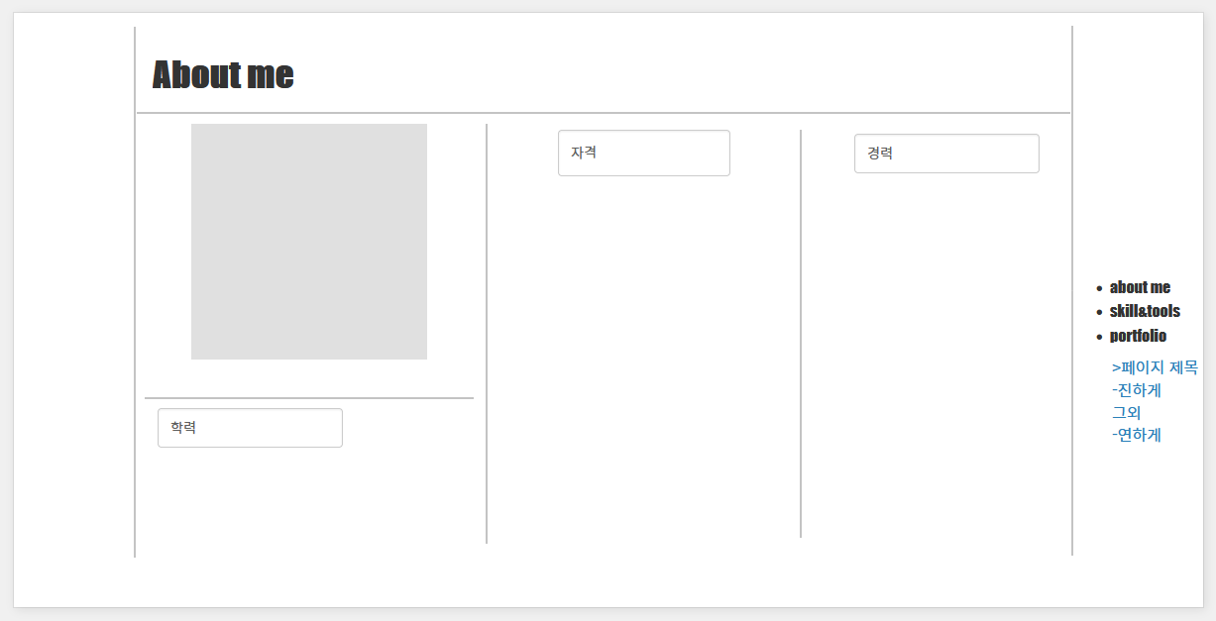
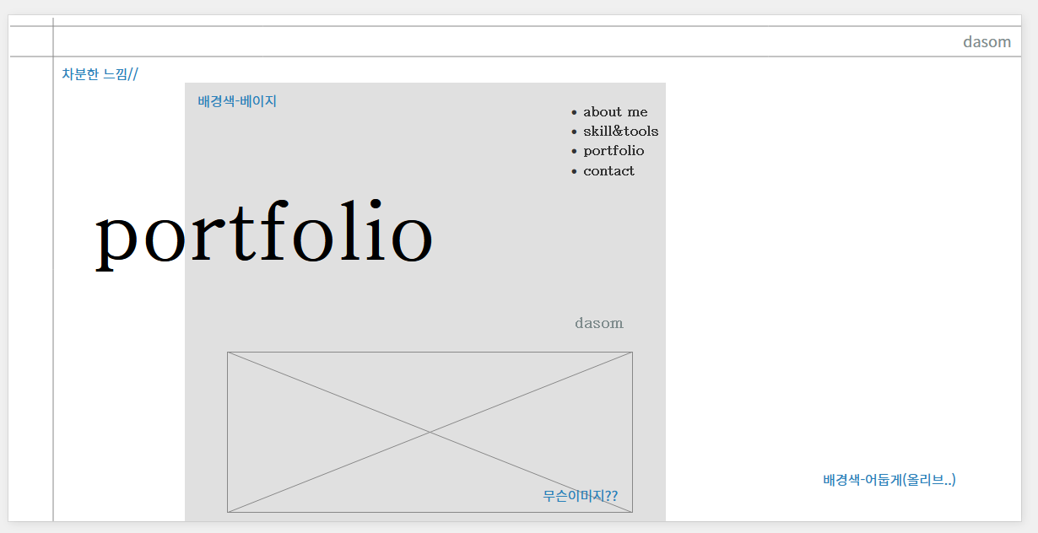
디자인 구성요소 설계 기초 정보 - 개인 포트폴리오 사이트 |  |  | PC버전 스케치(와이어프레임)
항목 | 내용 | 비고 | 항목 | 내용 | 비고
작성자 | 이다솜 |  |  | 스케치
작성일자 | 2024.05.21
홈페이지 주소 | https://dasom8884.github.io/personal/
작업기간 | 2024.05.14 - 2024.05.23일

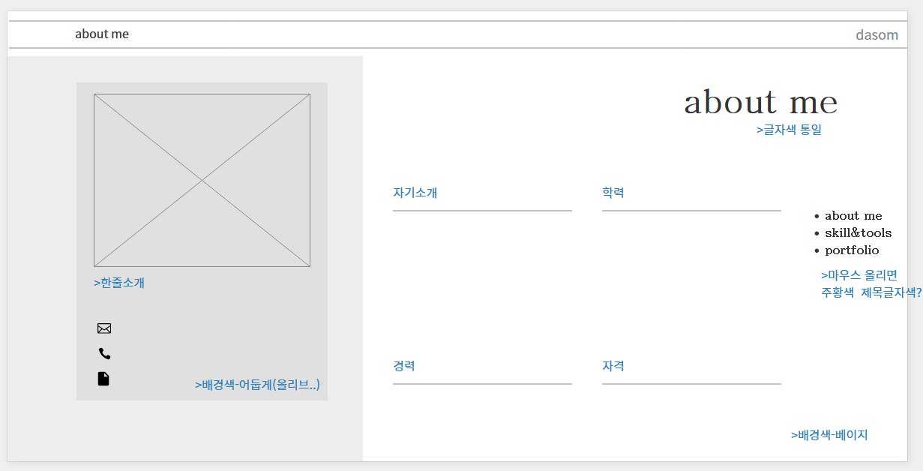

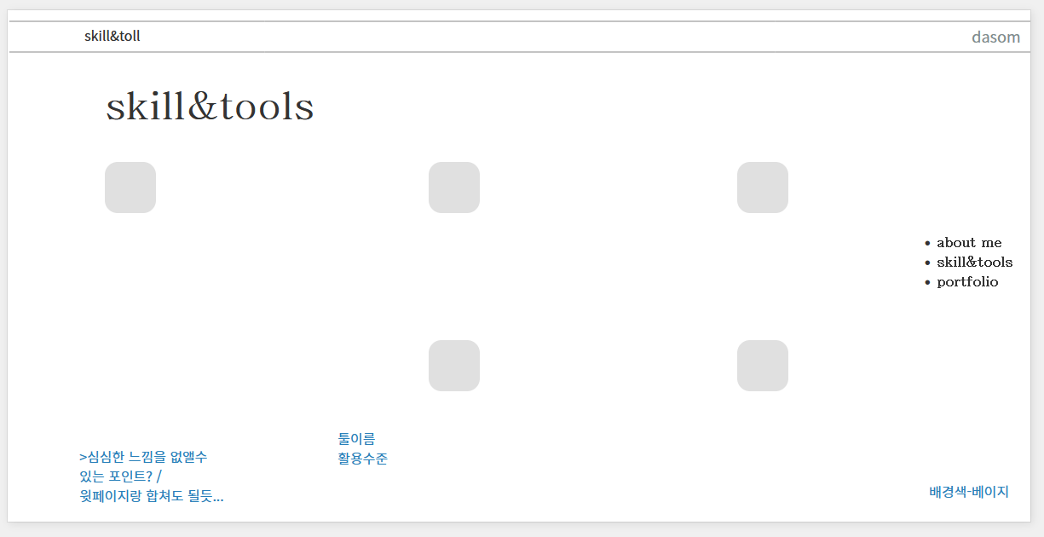

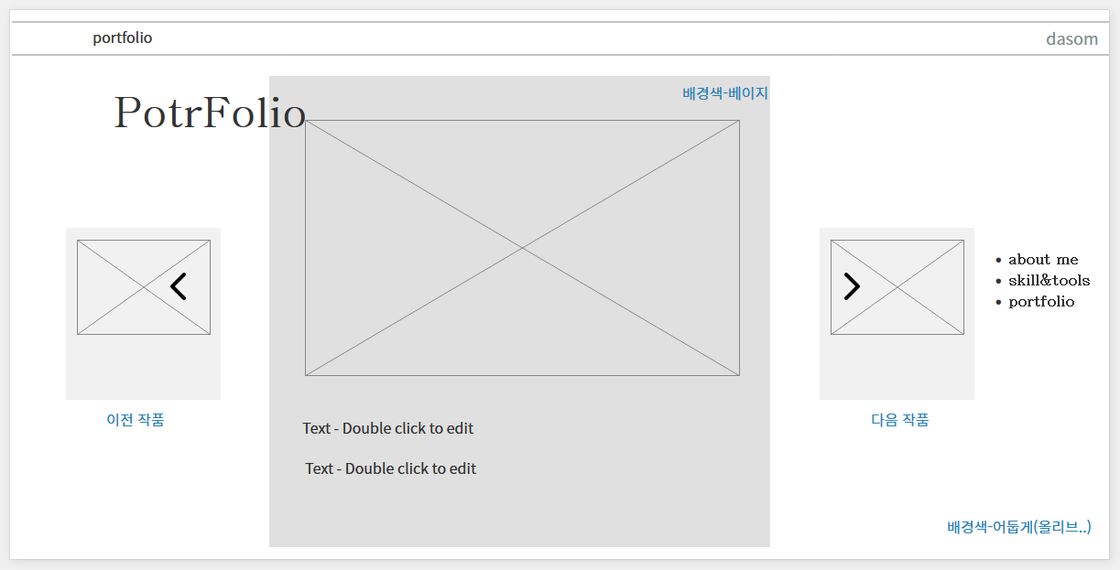

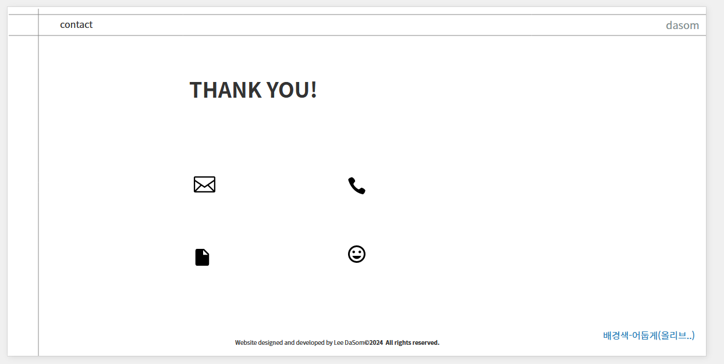

 |  |  |  | 스케치 2번.

사용성 구성요소 설계하기
컨텐츠의 시각화(그래픽 ) - 벤치마킹
항목 | 내용 | 비고

헤더
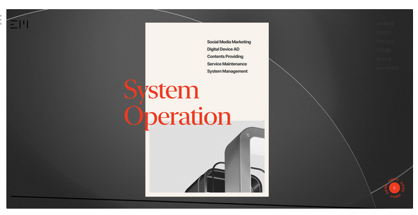
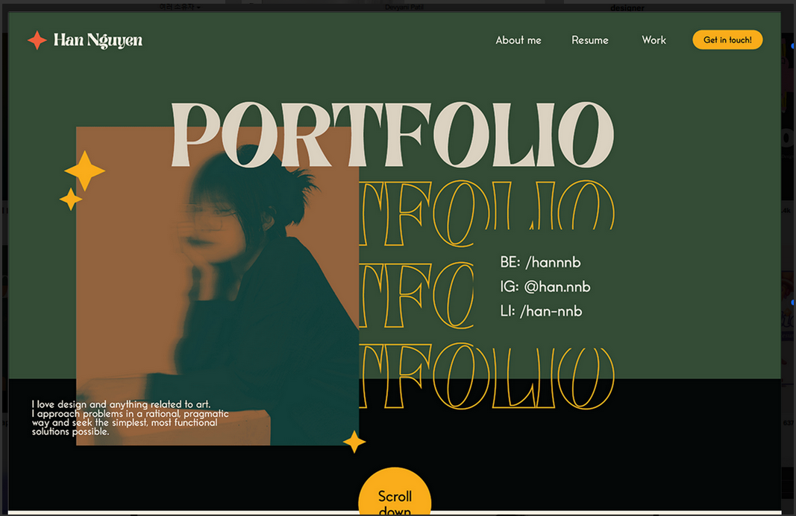

타이틀

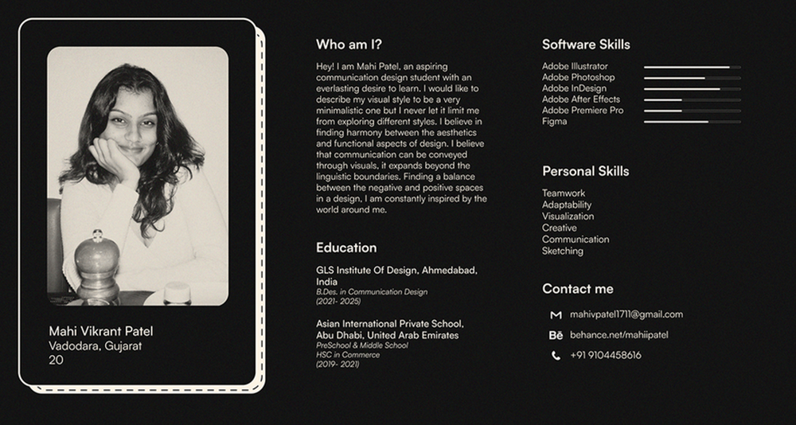

about me

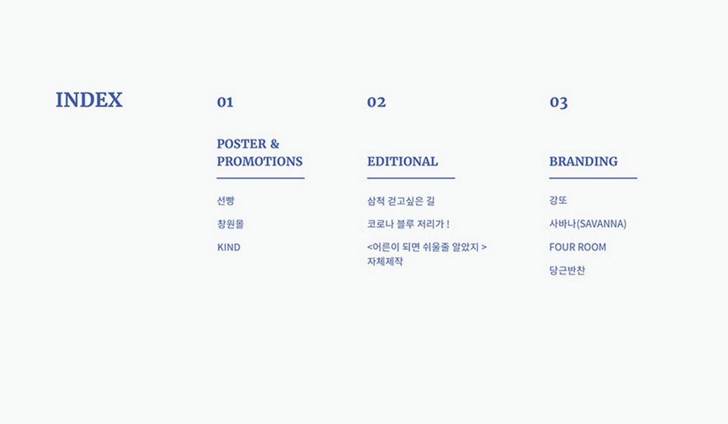
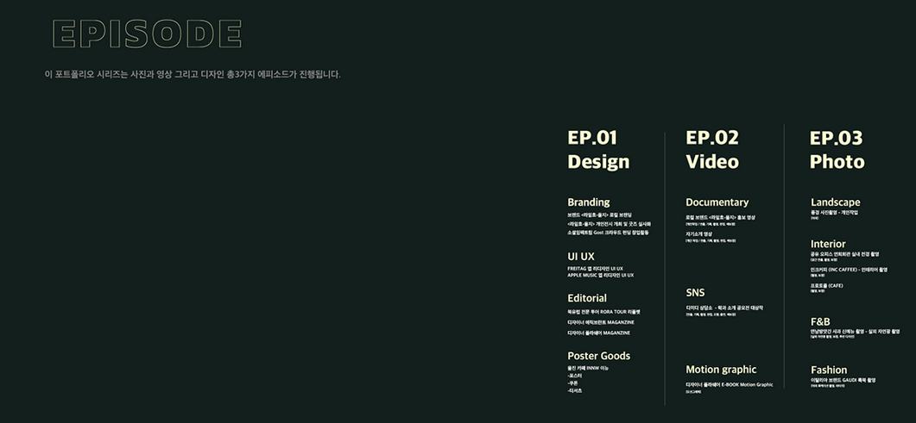

skill&toll

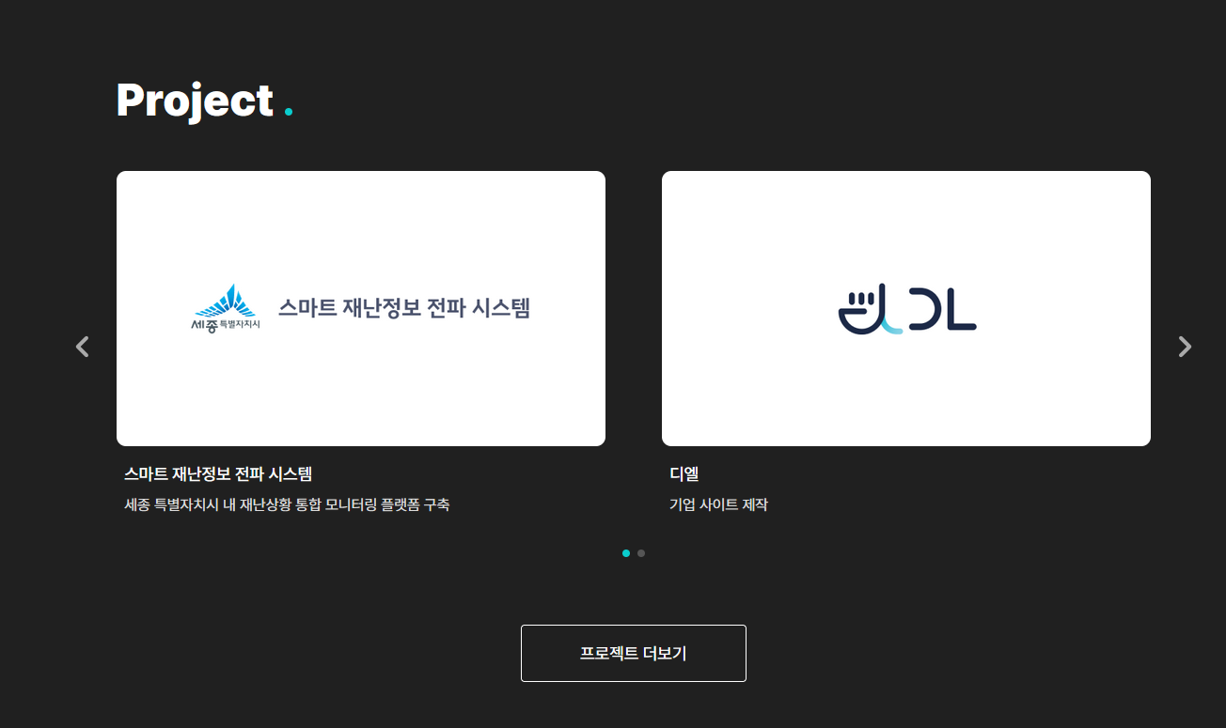

portfolio

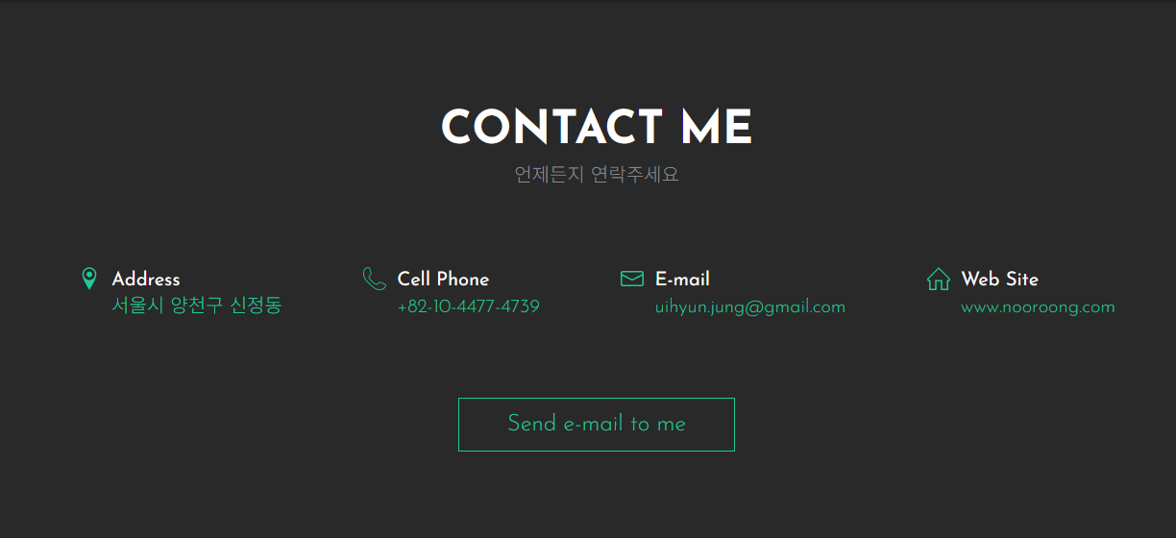
contact

매체성 구성요소 설계하기
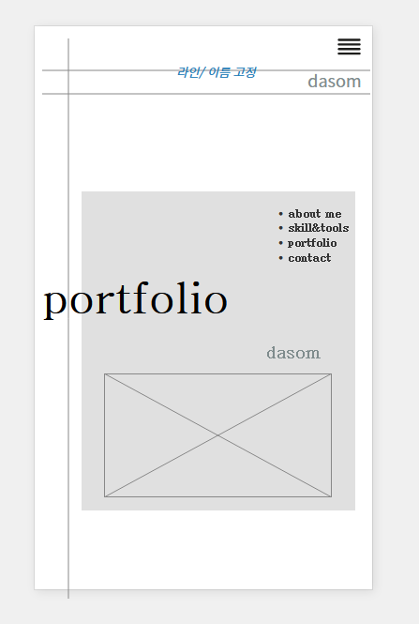
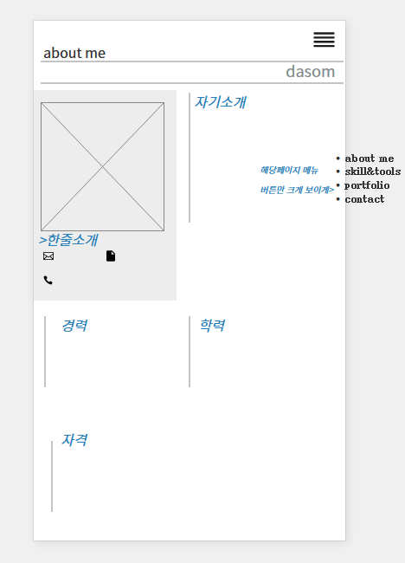
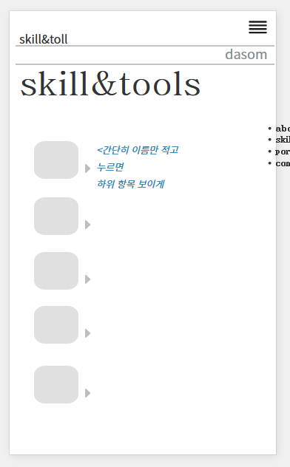
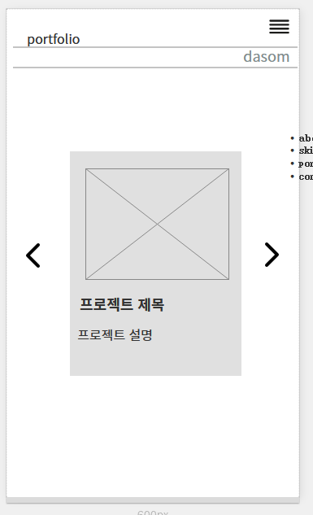
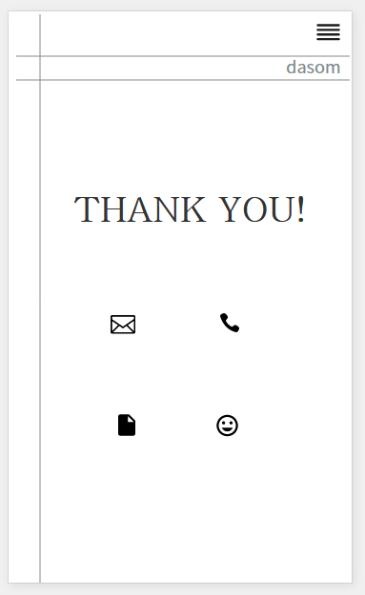
모바일 와이어프레임
항목 | 내용 | 비고

